腰封
合同号： | UX250806018 ZBH15180L CAN.CAN ECOM |  |  | 定约日期： | 2025-10-29
甲方（买方）： |  |  |  | 乙方（卖方）： | Relay Packaging Group ( Global )
地址： |  |  |  | 地址： | Room 1213, Zhonghuan Sc ence Park, 485 Xingmei Road, Minhang District, Shanghai Zip code:200237
联系人： |  |  |  | 联系人： | Vicky
电话： |  |  |  | 电话： | 17317154088
传真： |  |  |  | 传真：

买卖双方根据下列条款定立本合同
辅料名称 | 颜色/图片 | 尺码 | 大货订购数（张） | 含税单价（元/张） | 税率（%） | 税额（元） | 金额（元） | 价税合计（元） | 大货样（大货样单独放一个箱子里，寄办公室）
加拿大单 PP腰封 大货 size: 21" x 3.25" | 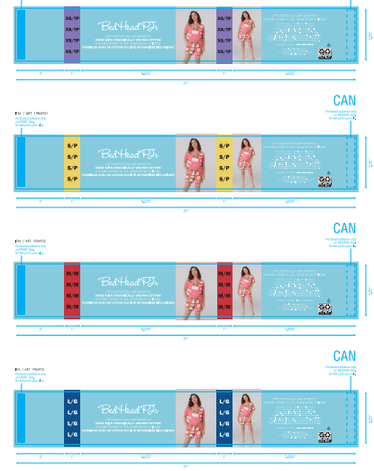 #817 Big Bouquets C12256粉底白花朵印花 PINK CSSH11629011A/D/G--分颜色，分尺码 | XS/TP | 7700 |  | 13% | ￥0.00 | ￥0.00 | ￥0.00 | 50
 |  | S/P | 15100 |  | 13% | ￥0.00 | ￥0.00 | ￥0.00 | 100
 |  | M/M | 20300 |  | 13% | ￥0.00 | ￥0.00 | ￥0.00 | 50
 |  | L/G | 16350 |  | 13% | ￥0.00 | ￥0.00 | ￥0.00 | 50
 |  | XL/TG | 11500 |  | 13% | ￥0.00 | ￥0.00 | ￥0.00 | 50
 |  | XXL/TTG | 200 |  | 13% | ￥0.00 | ￥0.00 | ￥0.00 | 50
 | 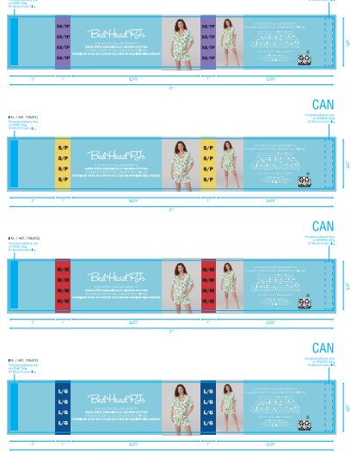 #448 Orange Blossom C09244浅蓝底橙子印花 TEAL CSSH11629011B/E/H--分颜色，分尺码 | XS/TP | 6600 |  | 13% | ￥0.00 | ￥0.00 | ￥0.00 | 50
 |  | S/P | 12950 |  | 13% | ￥0.00 | ￥0.00 | ￥0.00 | 100
 |  | M/M | 17400 |  | 13% | ￥0.00 | ￥0.00 | ￥0.00 | 50
 |  | L/G | 14050 |  | 13% | ￥0.00 | ￥0.00 | ￥0.00 | 50
 |  | XL/TG | 9850 |  | 13% | ￥0.00 | ￥0.00 | ￥0.00 | 50
 |  | XXL/TTG | 200 |  | 13% | ￥0.00 | ￥0.00 | ￥0.00 | 50
 | 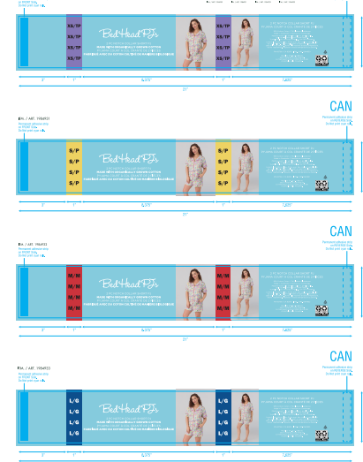 #557 FLORAL C12374A 白底小碎花印花 PURPLE CSSH11629011C/F/I--分颜色，分尺码 | XS/TP | 5550 |  | 13% | ￥0.00 | ￥0.00 | ￥0.00 | 50
 |  | S/P | 10800 |  | 13% | ￥0.00 | ￥0.00 | ￥0.00 | 100
 |  | M/M | 14500 |  | 13% | ￥0.00 | ￥0.00 | ￥0.00 | 50
 |  | L/G | 11700 |  | 13% | ￥0.00 | ￥0.00 | ￥0.00 | 50
 |  | XL/TG | 8200 |  | 13% | ￥0.00 | ￥0.00 | ￥0.00 | 50
 |  | XXL/TTG | 200 |  | 13% | ￥0.00 | ￥0.00 | ￥0.00 | 50
加拿大单 PP腰封-备用 | CSSH11629011J | —— | 2700 |  | 13% | ￥0.00 | ￥0.00 | ￥0.00 | 备用腰封单独放在一个箱子里面
无开版费
合计 |  |  | 185850 |  |  |  |  | ￥0.00
大货交期：

